Schedule
Fjordnorwegen zum Verlieben mit MS Amera
AMR134 | 8 Tage | 27.05.2025 - 04.06.2025
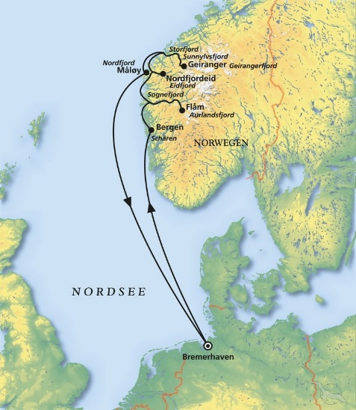
D | Date | Day | A/B/C | STA | STD | Port | Port Code
1 | 27-May-25 | 2025-05-27 | B | 9:00:00 | 18:00:00 | Bremerhaven | DEBRV
2 | 28-May-25 | 2025-05-28 | C | - | - | At Sea | -
3 | 29-May-25 | 2025-05-29 | B | 8:00:00 | 20:00:00 | Bergen | NOBGO
4 | 30-May-25 | 2025-05-30 | B | 12:00:00 | 19:00:00 | Flam | NOFLA
5 | 31-May-25 | 2025-05-31 | A | 9:00:00 | 19:00:00 | Nordfjordeid | NONFD
6 | 1-Jun-25 | 2025-06-01 | B | 8:00:00 | 17:00:00 | Geiranger | NOGNR
7 | 2-Jun-25 | 2025-06-02 | B | 8:00:00 | 13:00:00 | Maloy | MOMAY
8 | 3-Jun-25 | 2025-06-03 | C | - | - | At Sea | -
- | 4-Jun-25 | 2025-06-04 | B | 9:00:00 | 18:00:00 | Bremerhaven | DEBRV

